様式３ 申請書 (通所②)
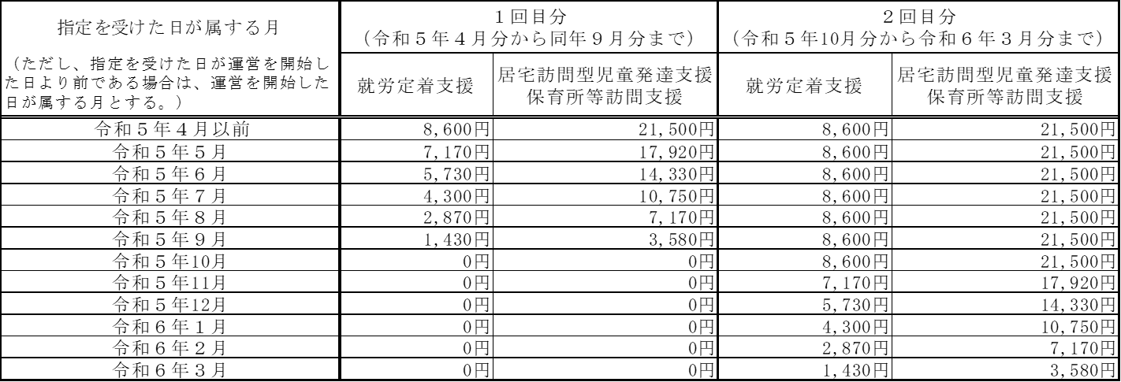
第３号様式
 |  |  |  | 年 月 日

令和５年度中央区障害福祉サービス事業所物価高騰緊急支援事業補助金 交付申請書（通所系サービス②）（ 回目分）

 | （宛先）中央区長
 |  |  | （申請者）
 |  |  | 所 在 地
 |  |  | 法 人 名
 |  |  | 代表者名
 |  |  | 担当者名
 |  |  | 担当者連絡先

 | 令和５年度中央区障害福祉サービス事業所物価高騰緊急支援事業補助金について、下記のとおり申請します。
 | 記
 | １ 対象となるサービス事業所
 | 事業所の名称
 | 事業所の所在地
 | 事業所において行うサービス ※該当するサービスに○を付けてください。 | 通所系サービス
 |  | 就労定着支援 居宅訪問型児童発達支援 保育所等訪問支援

 | ２ 補助申請額 | 円

 | 補助対象サービス | 指定年月日 | 補助申請額

 | ※以下の表を確認し該当する補助額を入れてください。

